Sheet1
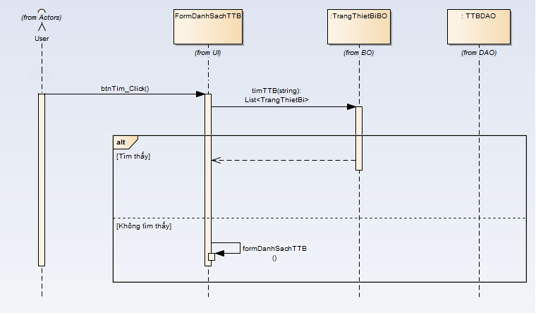
 | KH_HUE_L01_NguyenHuuNhan_Quan Ly Thong Tin Co So Vat Chat va Trang Thiet Bi _SequenceDiagram_v3.0

KH_HUE_L01_NguyenHuuNhan_Danh Sach Co So Vat Chat va Trang Thiet Bi _SequenceDiagram_v3.0

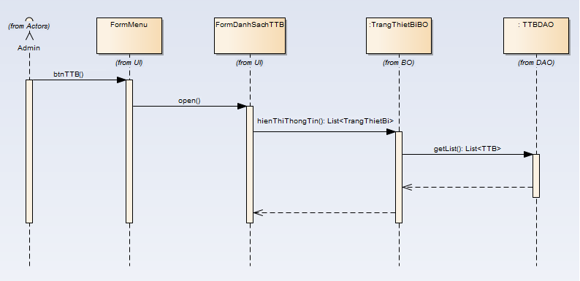
 |  | NOTE: Do nhóm em sử dụng Enterprise Architect để vẽ. Mà phần mềm này không thể hiện được "Mũi tên nét đứt chạm đáy của khối xử lý".

KH_HUE_L01_NguyenHuuNhan_Them Co So Vat Chat va Trang Thiet Bi _SequenceDiagram_v3.0

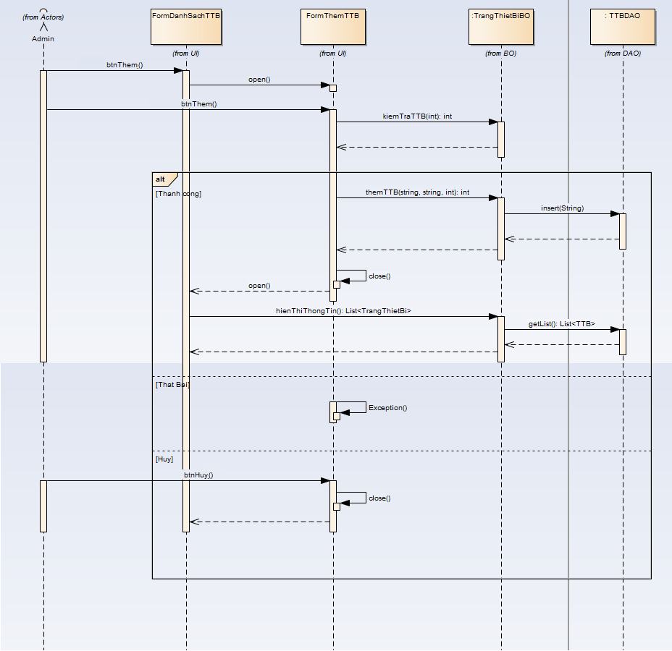

KH_HUE_L01_NguyenHuuNhan_Sua Co So Vat Chat va Trang Thiet Bi _SequenceDiagram_v3.0

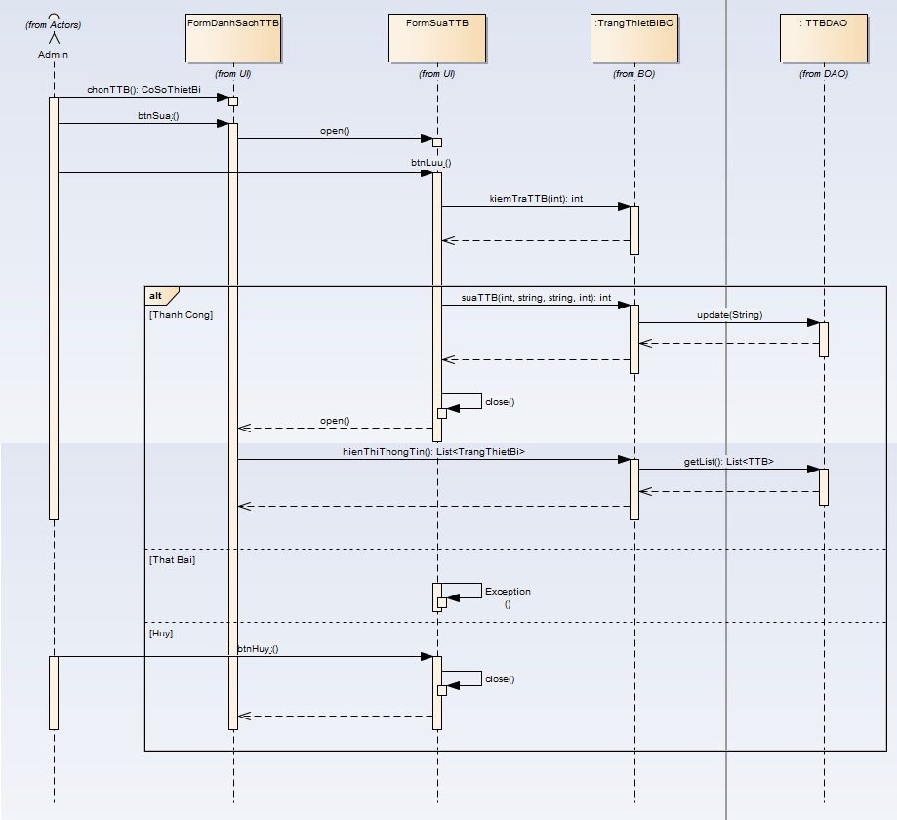

KH_HUE_L01_NguyenHuuNhan_Xoa Co So Vat Chat va Trang Thiet Bi _SequenceDiagram_v3.0

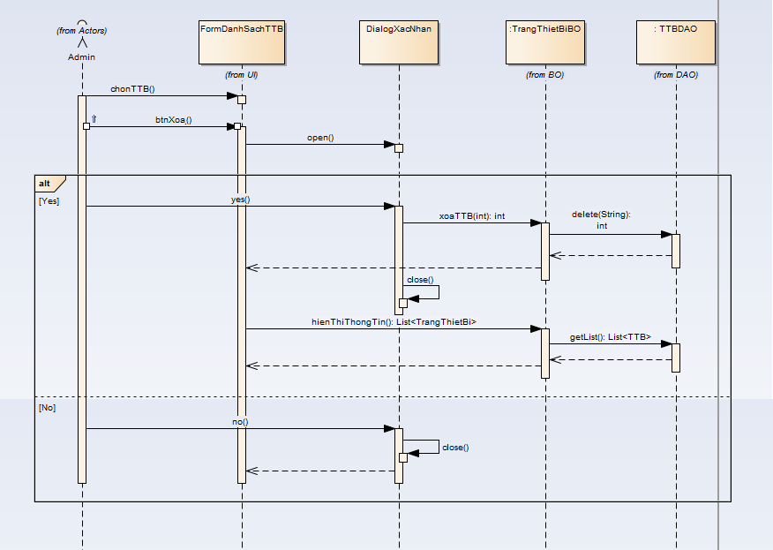

KH_HUE_L01_NguyenHuuNhan_Tim Co So Vat Chat va Trang Thiet Bi _SequenceDiagram_v3.0

